Sheet1
文欣苑DMA分区验算表
站点名称 | 属性 |  | 6月份 | 7月份 | 8月份 | 9月份
黄山市苏扬置业有限公司(文欣苑)监控表 | 进水表 |  | 1290.21 | 1467.73 | 1486.1 | 1613.65 |  | 注意：
文欣苑消防总表 | 未计费水表 |  | 0.02 | 0.02 | 0.05 | 0.02 |  | 水量的单位以m³显示，当超过10000m³时，以“万m³”显示，小数点均是后面两位
黄山市苏阳置业（文欣苑）20543 | 贸易结算表 |  | 30.55 | 25 | 91.34 | 27.54
文欣苑户表总表 | 贸易结算表 |  | 1200 | 1430 | 1377 | 1559
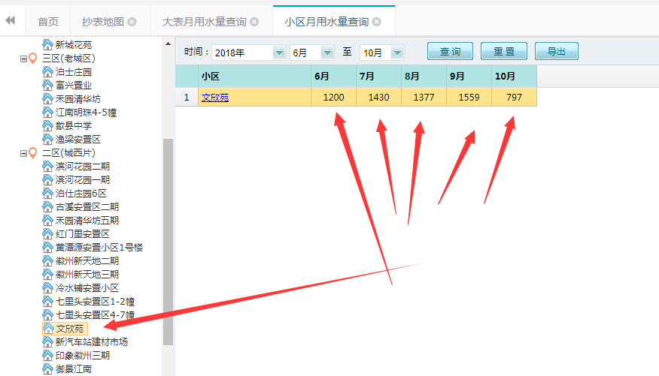
6月份 | 进水总量 | 供水量 | 水量统计 |  | 产销差水量 | 产销差率 | 漏损率 | 进水总量 | 所有进水表之和
 | 1290.21 | 1290.21 | 售水量 | 1230.55 | / | / | 4.62% | 出水总量 | 所有出水表之和
 | 出水总量 |  | 未计费水量 | 0.02 | 59.66 | 4.62% |  | 供水量 | 进水总量-出水总量
 | 0 |  | 漏水量 | 59.64 |  |  |  | 售水量 | 所有贸易结算表之和
 |  |  |  |  |  |  |  | 未计费水量 | 所有未计费水表之和
 | MNF | 0.06 | 背景漏水量 | 45.12 | 破管漏水量 | 14.52 | ↑ 2.5% | 漏水量 | 供水量-售水量-未计费水量
 |  |  |  |  |  |  |  | 产销差水量 | 供水量-售水量
7月份 | 进水总量 | 供水量 | 水量统计 |  | 产销差水量 | 产销差率 | 漏损率 | 产销差率 | 产销差水量/供水量
 | 1467.73 | 1467.73 | 售水量 | 1455 | / | / | 0.87% | 漏损率 | 漏水量/供水量
 | 出水总量 |  | 未计费水量 | 0.02 | 12.73 | 0.87%
 | 0 |  | 漏水量 | 12.71 |  |  |  | MNF | 本月内原始数据里面瞬时流量的最小值

 | MNF |  | 背景漏水量 | 45.12 | 破管漏水量 | -32.41 | ↑ 2.5%

8月份 | 进水总量 | 供水量 | 水量统计 |  | 产销差水量 | 产销差率 | 漏损率
 | 1486.1 | 1486.1 | 售水量 | 1468.34 | / | / | 1.19%
 | 出水总量 |  | 未计费水量 | 0.05 | 17.76 | 1.20%
 | 0 |  | 漏水量 | 17.71

 | MNF |  | 背景漏水量 | 45.12 | 破管漏水量 | -27.41 | ↑ 2.5%
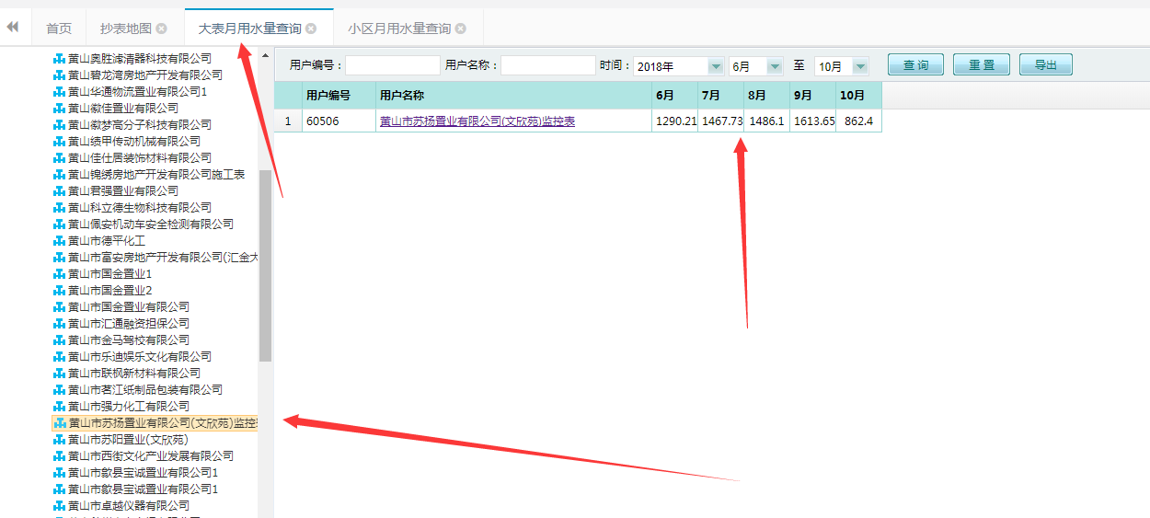
9月份 | 进水总量 | 供水量 | 水量统计 |  | 产销差水量 | 产销差率 | 漏损率
 | 1613.65 | 1613.65 | 售水量 | 1586.54 | / | / | 1.68%
 | 出水总量 |  | 未计费水量 | 0.02 | 27.11 | 1.68%
 | 0 |  | 漏水量 | 27.09

 | MNF |  | 背景漏水量 | 45.12 | 破管漏水量 | -18.03 | ↑ 2.5%

